マトリクス
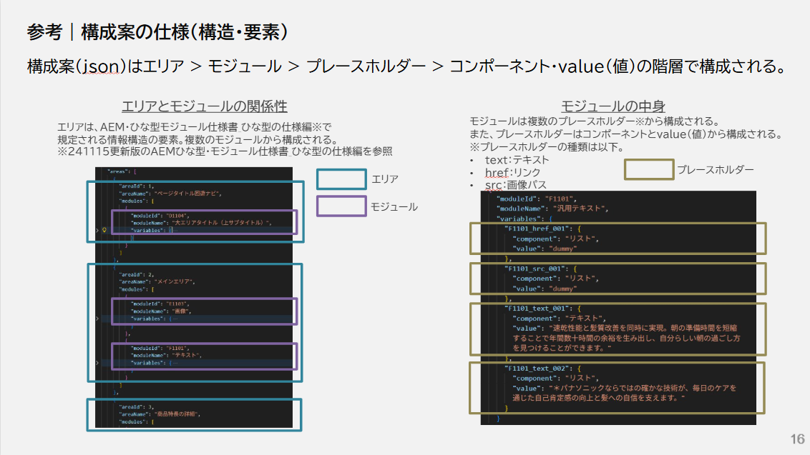
 |  |  |  |  | XXXX_XXXX |  | XXXX_XXXX |  | F1101_href_001 |  | F1101_src_001 |  | F1101_text_001 |  | F1101_text_002
エリア | モジュールID | モジュール名 | プレースホルダー | コンポーネント・value | コンポーネント | value | コンポーネント | value | コンポーネント | value | コンポーネント | value | コンポーネント | value | コンポーネント | value
ページタイトル回遊ナビ | D1104 | 大エリアタイトル（上サブタイトル） | XXXX_XXXX | コンポーネント
 |  |  |  | value
メインエリア | F1103 | 画像 | XXXX_XXXX | コンポーネント
 |  |  |  | value
 | F1101 | 汎用テキスト | F1101_href_001 | コンポーネント
 |  |  |  | value |  |  |  | 〇
 |  |  | F1101_src_001 | コンポーネント
 |  |  |  | value |  |  |  | 〇
 |  |  | F1101_text_001 | コンポーネント
 |  |  |  | value |  |  |  | 〇
 |  |  | F1101_text_002 | コンポーネント
 |  |  |  | value |  | 〇 |  | 〇

